Planilha1
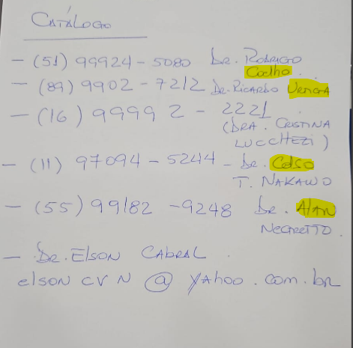
Descrição | Nome | Telefone
Apresentação e catátogo | Dr. Rodrigo Coelho | 51999245080
Apresentação e catátogo | Dr Ricardo | 8999027212 | nº errado
Apresentação e catátogo | Dr. Cristina Lucchezi | 16999922221
Apresentação e catátogo | Dr. Celso Nakawo | 970945244
Apresentação e catátogo | Dr. Alan | 55991829248
Apresentação e catátogo | Dr. Elson Cabral | elsoncvn@yahoo.com

Descrição | Nome | Telefone

